Sheet1
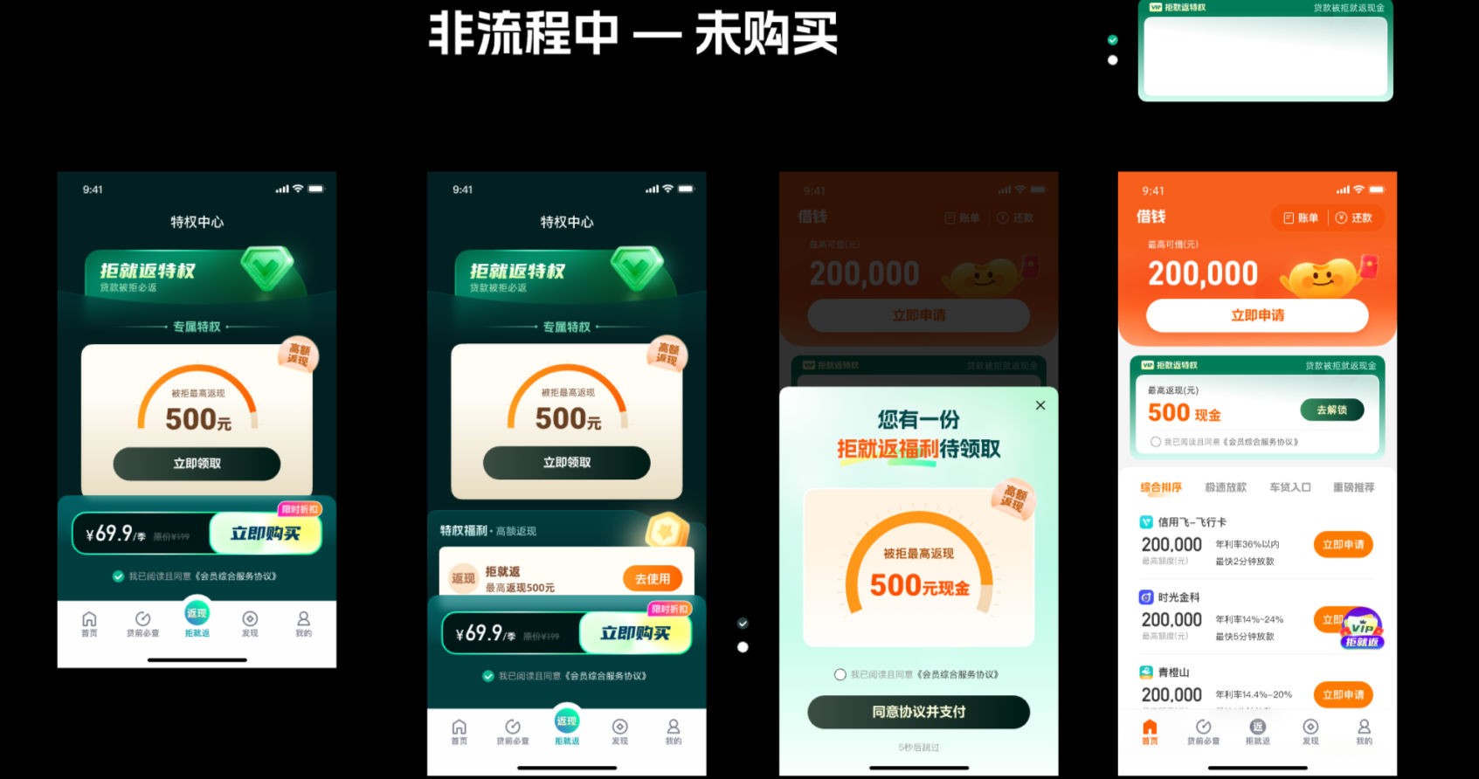
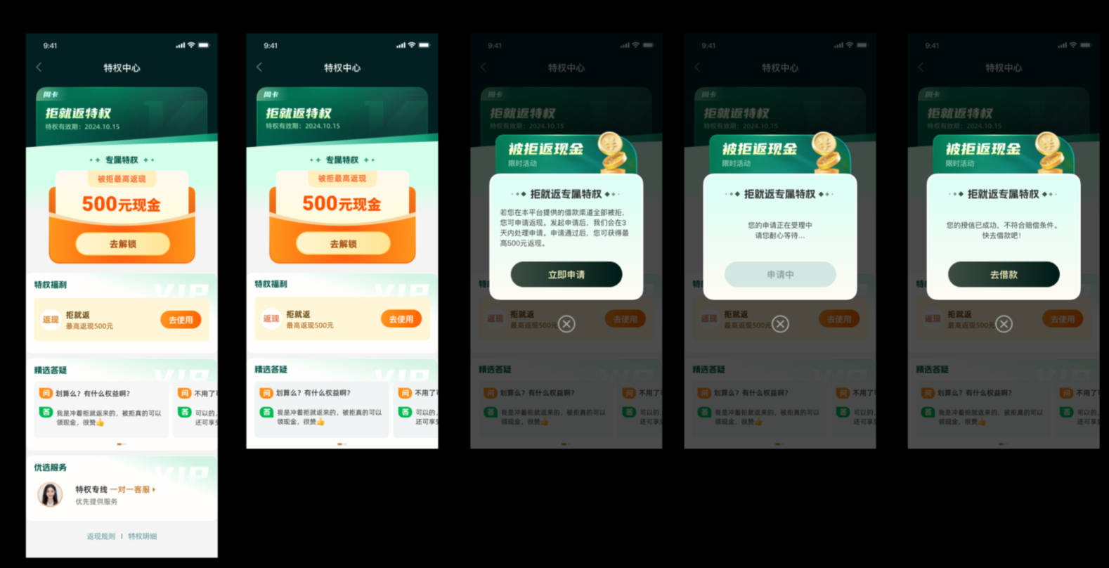
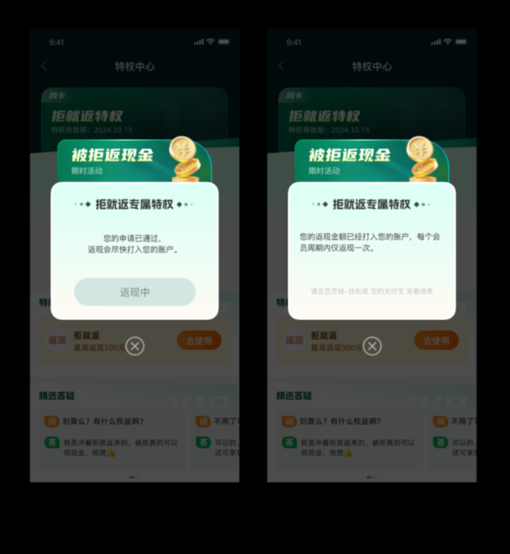
规则 | 拒就返
上线时间 | 2024.09.06
权益内容 | 客户购买拒就返权益，在权益有效期内，授信申请前均被拒绝，即可返现
权益价格 | 49.9
权益有效期 | 7天
展示逻辑 | 1.首页每天展示2次，以弹窗形式 2.用户在借钱首页停留一段时间，展示拒就返弹窗 3.用户点击单个产品，优先展示拒就返弹窗 4.预约借款首页展示 5.用户已购买权益，有效期内不展示
返现规则 | 返现金额最高500； 每个权益周期仅支持返现1次； 符合返现条件系统通过站内信提醒客户领取权益； 权益领取成功默认打款至豆豆钱包； 申请后正常1-3个工作日到账 1220更新部分客户赔付规则： 赔付范围变更为生效期内，2笔及以上授信 且 2笔及以上提现 均为失败，则进行赔付，任意一笔成功，不做赔付；此条件仅部分分流，客服系统内不可见，如客户咨询赔付条件，告知以APP展示为准
客服系统路径 | 查询路径：订单管理-贷前查询-增值业务信息-拒就返 退费记录： 【VCSS系统>贷前查询/订单万能查询>退费记录查询】 【VCSS系统>贷前查询>退费记录>增值业务退费查询】
退费处理标准 | 区分“权益状态” 1.申请中/处理中：用户已操作领取权益，未返回结果 优先安抚，间隔T+1天后刷新状态判定权益是否使用成功 2.未申请：权益尚未申请，系统支持退费 优先挽留，话术引导客户领取权益 客户坚持退费，可操作退费 3.成功：拒就返权益已生效且客户已领取返现红包 ①婉拒客户，告知权益使用情况（客户领取赔付金额二期可查） ②客户不认可，坚持要求退费，婉拒无果可升级二线 ③二线优先婉拒，评估客户风险是否退费 退费金额=已付金额-已赔付金额（若赔付金额超过实付金额则退费余额为0） 4.失败：用户申请赔付失败，不符合权益生效规则（已授信或仍有可申请的借款渠道） ①婉拒客户，告知权益生效规则 ②客户坚持退费，婉拒无果可升级二线 ③二线优先婉拒，评估客户风险是否退费 特殊情况：已在赔付中可能展示结果为失败 退费时效：1-4个工作日到账 | 